トップ画面
外部設計書 |  |  |  |  | 画面名 |  | トップページ |  |  |  | 作成者 | 加藤 |  |  | 更新者
 |  |  |  |  | システム名 |  | mippy |  |  |  | 作成日 | 2023-06-07 |  |  | 更新日
 |  |  |  |  | 備考

 | 画面設計

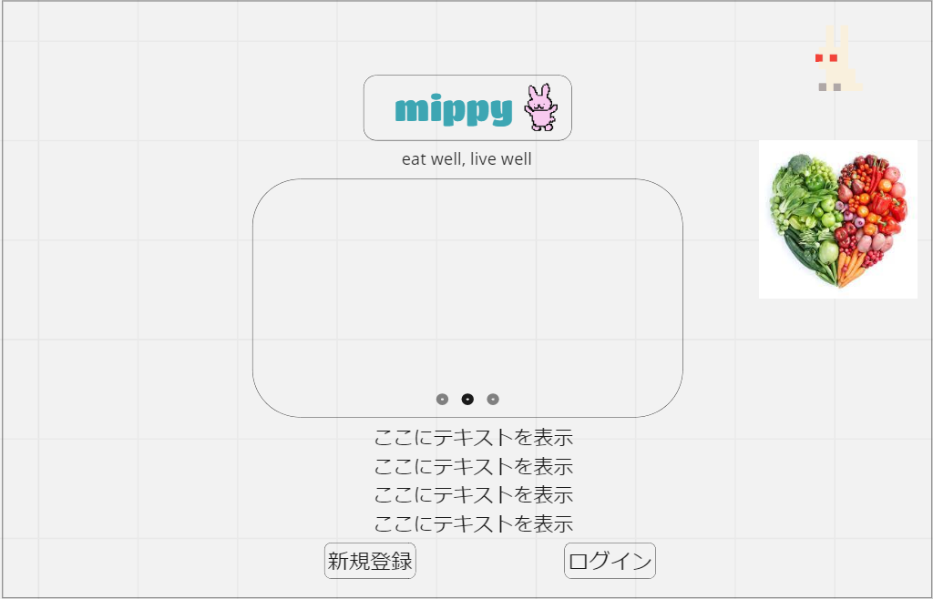

1

3

2

4

5
6

 | 機能設計

 |  | ページロード
 |  |  | ロード時に以下の処理を実行する。

 |  |  | ・最初の画面

 |  | 「1．ロゴ」表示
 |  |  | ロゴとキャッチコピーを表示する。

 |  | 「2．ページスライド」スクロール
 |  |  | 3ページを横にスライドできるようにする。

 |  | 「3．写真」表示
 |  |  | 実際に利用している画面を表示させる。

 |  | 「4．説明」表示
 |  |  | 説明テキストを固定して表示する。

 |  | 「5．新規登録ボタン」クリック
 |  |  | 新規登録画面へ移動する。

 |  | 「6．ログインボタン」クリック
 |  |  | ログインページに移動する。

 | 項目定義書

 | No |  | 物理名 | 論理名 |  | 画面型 |  | データ型 | min | max | DBテーブル |  | DBカラム | 備考

ログイン画面
外部設計書 |  |  |  |  | 画面名 |  | ログイン画面 |  |  |  | 作成者 | 猪瀬理子 |  |  | 更新者
 |  |  |  |  | システム名 |  | mippy |  |  |  | 作成日 | 2023-06-07 |  |  | 更新日
 |  |  |  |  | 備考

 | 画面設計

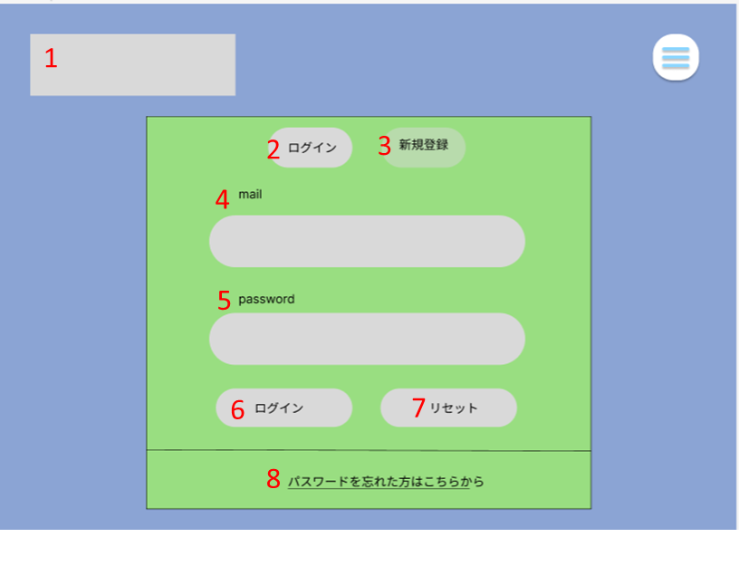

 | 機能設計

 |  | 1.「ロゴ」クリック
 |  | トップページに移動する

 |  | 2.「ログイン」クリック
 |  | ログインの画面に移動する

 |  | 3.「新規登録」クリック
 |  | 新規登録の画面に移動する

 |  | 4.「メール」入力欄
 |  | メールアドレス（ユーザーID）を入力する

 |  | 5.「パスワード」入力欄
 |  | パスワードを入力する

 |  | 6.「ログイン」クリック
 |  | メール（ユーザーID）とパスワードを入力してログインをクリックすると、カレンダーのページに移動する

 |  | 7.「リセット」クリック
 |  | メール（ユーザーID）またはパスワードを間違えて入力した時にクリックすると、全て消える

 |  | 8.「パスワードを忘れた方はこちら」クリック
 |  | パスワードを忘れた時にクリックすると、「秘密の質問」（パスワード変更）のページに移動する

 | 項目定義書

 | No |  | 物理名 | 論理名 |  | 画面型 |  | データ型 | min | max | DBテーブル |  | DBカラム | 備考
 |  | 1
 |  | 2
 |  | 3
 |  | 4
 |  | 5
 |  | 6
 |  | 7
 |  | 8
 |  | 9

新規登録画面
外部設計書 |  |  |  |  | 画面名 |  | 新規登録 |  |  |  | 作成者 | 柿崎真大 |  |  | 更新者
 |  |  |  |  | システム名 |  | mippy |  |  |  | 作成日 | 2023-06-07 |  |  | 更新日
 |  |  |  |  | 備考

 | 画面設計
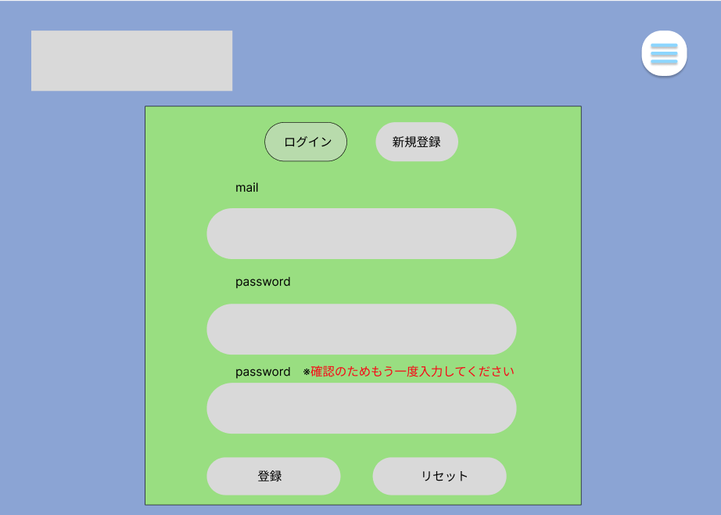
1
2

3
4

5

6

7

8
9

 | 機能設計
 |  | 「1 ロゴ」クリック
 |  |  | トップページに遷移する。

 |  | 「2 メニュー画面 」クリック
 |  |  | メニュー画面が表示される。

 |  | 「3 ログイン画面」クリック
 |  |  | ログイン画面に遷移する。

 |  | 「4 新規登録」クリック
 |  |  | 新規登録画面に遷移する。

 |  | 「8 登録」ボタン押下
 |  |  | 5,6,7のメールアドレス、パスワード、パスワードの確認のいづれかが空欄の場合、ポップアップで空欄であることを通知する。
 |  |  | 空欄でない場合は、新規登録が完了し、カレンダーに遷移する。

 |  | 「9 リセット」ボタン押下
 |  |  | 5,6,7が入力してある場合、ボタンを押下すると空欄になる。
 |  |  | 空欄である場合は何も起こらない。

 | 項目定義書

 | No |  | 物理名 | 論理名 |  | 画面型 |  | データ型 | min | max | DBテーブル |  | DBカラム | 備考
 |  | 1
 |  | 2
 |  | 3
 |  | 4
 |  | 5
 |  | 6
 |  | 7
 |  | 8
 |  | 9

秘密の質問画面
外部設計書 |  |  |  |  | 画面名 |  | 秘密の質問 |  |  |  | 作成者 | クォンテワン |  |  | 更新者
 |  |  |  |  | システム名 |  | mippy |  |  |  | 作成日 | 20230607 |  |  | 更新日
 |  |  |  |  | 備考

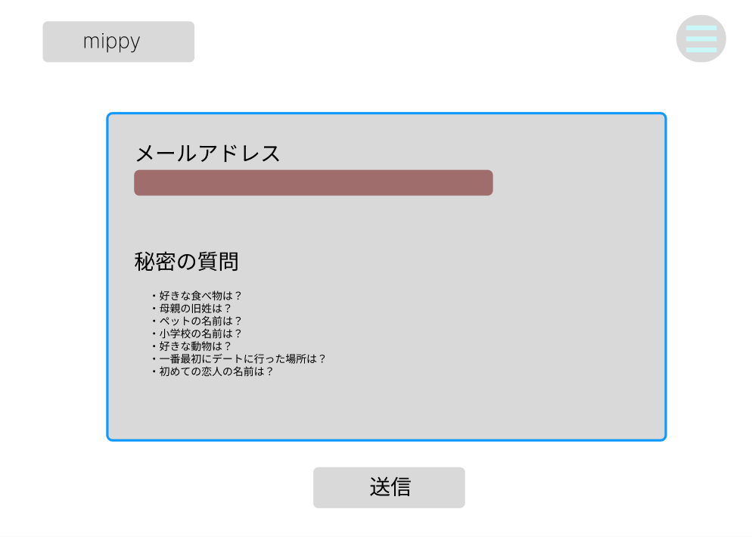
1
2
 | 画面設計

3

4

5

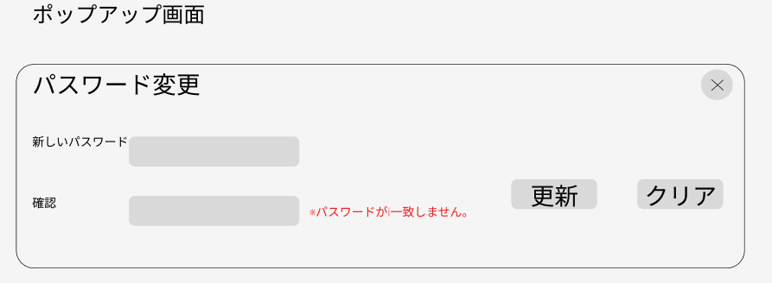

10
6
8
9
7

 | 機能設計
 |  | 1(ロゴ)クリック
 |  | カレンダー画面に移動

 |  | 2(メニュー表示)クリック
 |  | プルダウンでメニュー表示

 |  | 3(メールアドレス)テキスト入力
 |  | テキストボックスで入力

 |  | 4(秘密の質問プルダウン)クリック
 |  | プルダウンで秘密の質問を選択

 |  | 5(送信)クリック
 |  | 3(メールアドレス)と4(秘密の質問)が一致した場合、ポップアップ画面を表示
 |  | 3(メールアドレス)と4(秘密の質問)が一致しない場合、アラートで（※入力内容が正しくありません）表示

 |  | 6(新しいパスワード)、7(確認)テキスト入力
 |  | テキストボックスで入力

 |  | 8(パスワード変更更新)クリック
 |  | 6(新しいパスワード)と7(確認)が一致しない場合、（※パスワードが一致しません。）を表示
 |  | クリックで既存のパスワードを新しいパスワードに更新

 |  | 9(パスワード変更クリア)クリック
 |  | 入力項目をクリアする

 | 項目定義書

 | No |  | 物理名 | 論理名 |  | 画面型 |  | データ型 | min | max | DBテーブル |  | DBカラム | 備考

カレンダー画面
外部設計書 |  |  |  |  | 画面名 |  | カレンダー画面 |  |  |  | 作成者 |  | 柿崎真大 |  |  | 更新者
 |  |  |  |  | システム名 |  | mippy |  |  |  | 作成日 |  | 2023-06-07 |  |  | 更新日
 |  |  |  |  | 備考

 | 画面設計

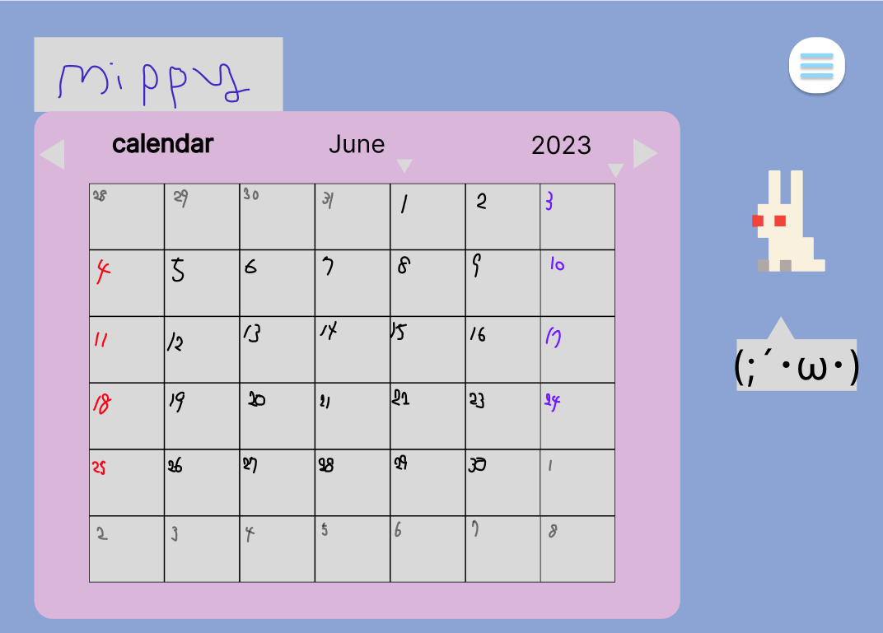
1
2

3
4
5
6
7
8

9

 | 機能設計
 |  | 1.「ロゴ」クリック
 |  |  | リロード |  |  |  |  |  |  |  |  | ページロード
 |  |  |  |  |  |  |  |  |  |  |  |  | ロード時に、以下の処理を実行する。
 |  | 2.「メニューバー」クリック |  |  |  |  |  |  |  |  |  |  | 体重を記録するポップアップが表示される。
 |  |  | メニュー一覧がプルダウンメニューとして表示される

 |  | 3,4.クリック
 |  |  | 先月、次月に移動する

 |  | 5.クリック
 |  |  | 1年の月の全てが（1月～12月）がプルダウンメニューで表示される

 |  | 6.クリック
 |  |  | 年が表示される

 |  | 7.日付の四角をクリック
 |  |  | 「食事ログ」のページに移動して、食事の一覧や入力が出来る

 |  | 8.「アバター」クリック
 |  |  | プロフィールのページに移動する

 |  | 9.「一言（テキストボックス）」表示
 |  |  | アバターが一言メッセージを言ってくれる

 | 項目定義書

 | No |  | 物理名 | 論理名 |  | 画面型 |  | データ型 | min | max | DBテーブル |  |  | DBカラム | 備考
 |  | 1
 |  | 2
 |  | 3
 |  | 4
 |  | 5
 |  | 6
 |  | 7
 |  | 8
 |  | 9

食事ログ画面
外部設計書 |  |  |  |  | 画面名 |  | 食事記録 |  |  |  | 作成者 |  | 加藤 |  |  | 更新者
 |  |  |  |  | システム名 |  | mippy |  |  |  | 作成日 |  | 2023-06-07 |  |  | 更新日
 |  |  |  |  | 備考

 | 画面設計

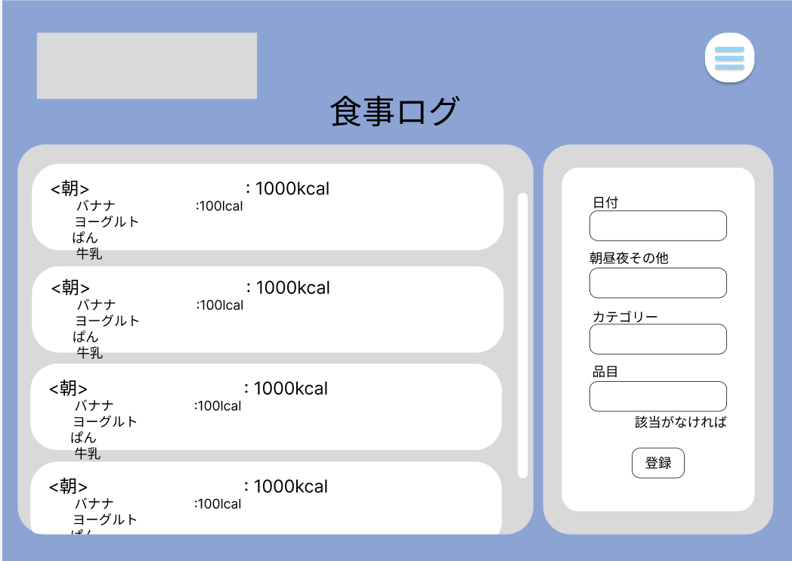
12

10
6

1

2
1
7

3

8
4

11

5
9

 | 機能設計

 |  | ページロード |  |  |  |  |  |  |  |  | 「12．メニューバー」クリック
 |  |  | ロード時に以下の処理を実行する。 |  |  |  |  |  |  |  |  | メニューが表示され、それぞれの画面に遷移する。
 |  |  |  |  |  |  |  |  |  |  |  | 項目としては、
 |  |  | ・登録状況を判定し、登録したものがあれば一覧に表示する。 |  |  |  |  |  |  |  |  |  | ・カレンダー
 |  |  | ・入力した項目があった場合に内容を消去する。 |  |  |  |  |  |  |  |  |  | ・食事ログ
 |  |  |  |  |  |  |  |  |  |  |  |  | ・グラフ表示
 |  | 「1．日付」 |  |  |  |  |  |  |  |  |  |  | ・プロフィール設定
 |  |  | 自動で入力されているが、変更も可能。 |  |  |  |  |  |  |  |  |  | ・ログアウト

 |  | 「2．朝昼晩」、「3．カテゴリ」選択
 |  |  | プルダウン式でそれぞれ選択できるようにする。

 |  | 「4．品目名」入力

 |  | 「5．登録」ボタンをクリック
 |  |  | 「6．朝」、「7．昼」、「8．夜」、「9．その他」の欄に記録される。

 |  | 「6．朝」、「7．昼」、「8．夜」、「9．その他」記録
 |  |  | 登録した品目とカロリーを一覧で表示する。
 |  |  | 朝昼晩その他ごとの合計カロリーを表示する。
 |  |  | 項目が増えるごとに白い枠の部分が広がる。
 |  |  | 項目が何もない場合は初期の大きさのまま変わらない。

 |  | 「10．スクロール」操作
 |  |  | 灰色の枠内でスクロールバーを動かすことでスクロールできる。

 |  | 「11．該当がなければ」リンククリック
 |  |  | 文字をクリックすると品目登録ページに移動する。

 | 項目定義書

 | No |  | 物理名 | 論理名 |  | 画面型 |  | データ型 | min | max | DBテーブル |  |  | DBカラム | 備考

品目登録画面
外部設計書 |  |  |  |  | 画面名 |  | 品目登録 |  |  |  | 作成者 | 山本 |  |  | 更新者
 |  |  |  |  | システム名 |  | mippy |  |  |  | 作成日 | 2023-06-07 |  |  | 更新日
 |  |  |  |  | 備考

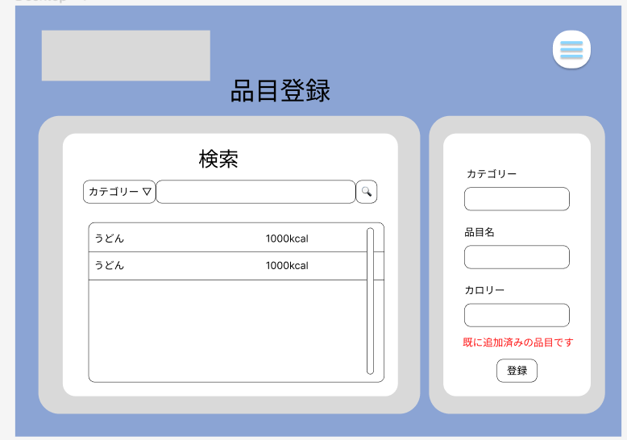
 | 画面設計

10
9

5
1
6
7

2
8

3

4

 | 機能設計

 |  | 1 | カテゴリー
 |  |  | プルダウンメニューで食べ物を種類別で表示
 |  | 2 | 品目名
 |  |  | 1で選択したカテゴリーの品目の名前をテキストで入力
 |  | 3 | カロリー
 |  |  | 2の品目のカロリーを入力することができる、数字のみ、単位はkcal
 |  | 4 | 登録
 |  |  | ボタンを押すと1.2.3で入力した文字をデータベースに登録する
 |  |  | 空欄がある場合や、既に登録されている場合についてはエラーを表示して登録できないようにする

 |  | 5 | カテゴリー
 |  |  | データベースから検索したい品目のカテゴリーをプルダウンメニューで選択
 |  | 6 | 入力
 |  |  | 検索したい品目のテキストを入力できる
 |  | 7 | 検索
 |  |  | 6と7の入力されたデータからデータベースで部分検索を行う。データがなくてもエラーを吐かないようにする
 |  | 8 | 表示
 |  |  | 7で当てはまったデータをリストにして表示
 |  |  | 名前とカロリーを表示する
 |  | 9 | メニュー
 |  |  | カレンダー、食事記録、グラフ表示、プロフィール設定、ログアウトをえらべるリストを表示する
 |  | 10 | ロゴ
 |  |  | アイコンをタップするとカレンダーの表示しているページへ飛ぶ

 | 項目定義書

 | No | 物理名 |  | 論理名 |  | 画面型 |  | データ型 | min | max | DBテーブル |  | DBカラム | 備考

プロフィール設定画面
外部設計書 |  |  |  |  | 画面名 |  | プロフィール画面 |  |  |  | 作成者 | クォンテワン |  |  | 更新者
 |  |  |  |  | システム名 |  | mippy |  |  |  | 作成日 | 20230607 |  |  | 更新日
 |  |  |  |  | 備考

 | 画面設計
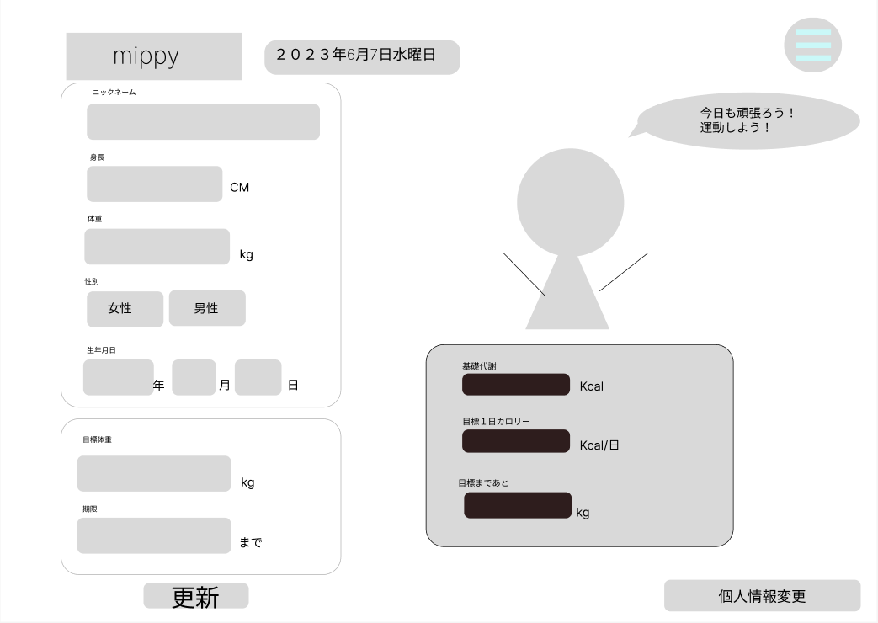
2
1
11

3
16

17
4

5

6

7
12

13
8

14
9

15
10

 | 機能設計
 |  | ページロード
 |  | ロード時に、以下の処理を実行する。
 |  | 4(身長),5(体重),6(性別),7(生年月日)で12(基礎代謝),13(目標１日カロリー)を決める
 |  | 8(目標体重) - 5(体重)で14(目標まであと)を決める
 |  | 11(日付)はロードした時に今日のデータを取得する
 |  | 16(アバターコメント)は14(目標まであと)で変わる

 |  | 1(ロゴ)クリック
 |  | カレンダー画面に移動

 |  | 2(メニュー表示)クリック
 |  | プルダウンでメニュー表示

 |  | 3(ニックネーム),4(身長),5(体重),8(目標体重),9(期限)テキスト入力
 |  | テキストボックスで入力

 |  | 6(性別)クリック
 |  | 女性、男性どちらかを選択

 |  | 7(生年月日) プルダウン
 |  | プルダウンで選択

 |  | 10(更新)クリック
 |  | 3-9までの項目を更新(1項目でも空いていたら更新不可能)

 |  | 15(個人情報変更)クリック
 |  | 個人情報変更画面に移動

 | 項目定義書

 | No |  | 物理名 | 論理名 |  | 画面型 |  | データ型 | min | max | DBテーブル |  | DBカラム | 備考
 |  | 1
 |  | 2
 |  | 3
 |  | 4
 |  | 5
 |  | 6
 |  | 7
 |  | 8
 |  | 9
 |  | 10
 |  | 11
 |  | 12
 |  | 13
 |  | 14
 |  | 15
 |  | 16
 |  | 17

個人情報変更画面
外部設計書 |  |  |  |  | 画面名 |  | 個人情報変更画面 |  |  |  | 作成者 | クォンテワン |  |  | 更新者
 |  |  |  |  | システム名 |  | mippy |  |  |  | 作成日 | 20230607 |  |  | 更新日
 |  |  |  |  | 備考

 | 画面設計
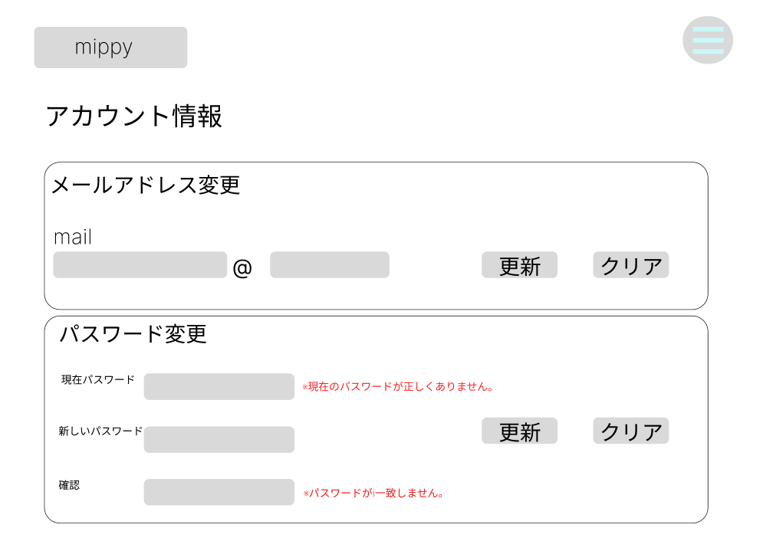
1
2

3
4
5

6
10
7
9

8

 | 機能設計
 |  | 1(ロゴ)クリック
 |  | カレンダー画面に移動

 |  | 2(メニュー表示)クリック
 |  | プルダウンでメニュー表示

 |  | 3(メールアドレス), 6(現在パスワード), 7(新しいパスワード), 8(確認) テキスト入力
 |  | テキストボックスで入力

 |  | 4(メールアドレス更新)クリック
 |  | 既存のメールアドレスを新規のメールアドレスに更新

 |  | 5(メールアドレスクリア),10(パスワード更新クリア)クリック
 |  | 入力項目をクリアする

 |  | 9(パスワード更新)クリック
 |  | 6(現在のパスワード)が一致しない場合、（※現在のパスワードが正しくありません。）を表示
 |  | 7(新しいパスワード)と8(確認)が一致しない場合、（※パスワードが一致しません。）を表示
 |  | クリックで既存のパスワードを新しいパスワードに更新

 | 項目定義書

 | No |  | 物理名 | 論理名 |  | 画面型 |  | データ型 | min | max | DBテーブル |  | DBカラム | 備考

グラフ画面
外部設計書 |  |  |  |  | 画面名 |  | グラフページ |  |  |  | 作成者 |  | 加藤 |  |  | 更新者
 |  |  |  |  | システム名 |  | mippy |  |  |  | 作成日 |  | 2023-06-07 |  |  | 更新日
 |  |  |  |  | 備考

 | 画面設計

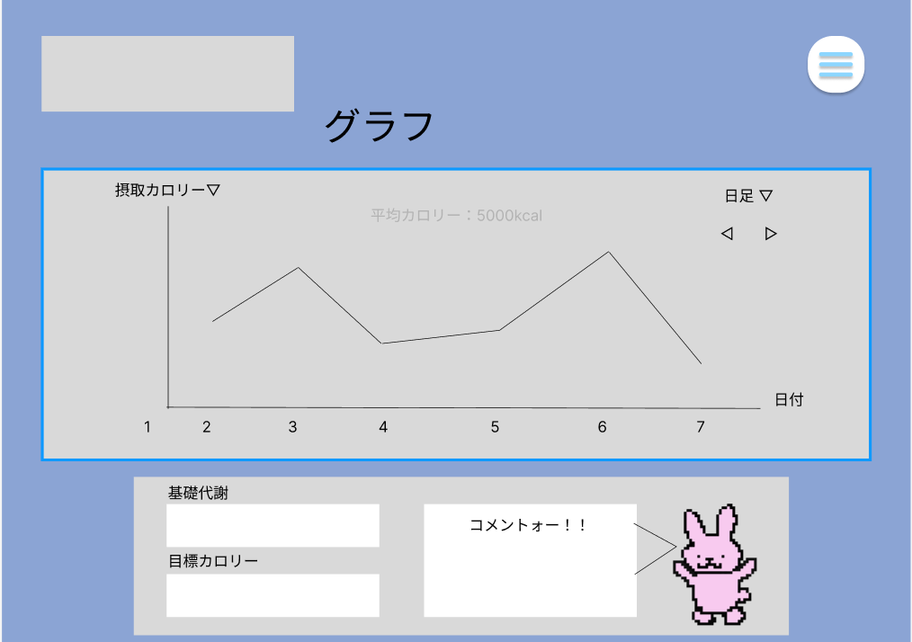
11

1
2
5
3

6

4

10
7
9

8

 | 機能設計

 |  | ページロード |  |  |  |  |  |  |  |  | 6 | グラフ
 |  |  | ロード時に以下の処理を実行する。 |  |  |  |  |  |  |  |  | 過去のデータを横を日付、縦を摂取カロリーとて折れ線グラフで表示する

 |  |  | ・最新日時に右端を合わせてグラフを表示する。 |  |  |  |  |  |  |  | 7 | 基礎代謝
 |  |  | ・日足で表示する。 |  |  |  |  |  |  |  |  | プロフィールで入力された情報からユーザの基礎代謝を計算して表示する
 |  |  | ・「7．基礎代謝」、「8．目標jカロリー」、「9．コメント」を更新して表示する。
 |  |  |  |  |  |  |  |  |  |  | 8 | 目標カロリー
 |  | 「1．摂取カロリー」プルタブ |  |  |  |  |  |  |  |  |  | プロフィールで設定した目標カロリーを表示する
 |  |  | プルタブで、摂取カロリーと体重のグラフを選択できるようにする。
 |  |  | それぞれのグラフを表示する。 |  |  |  |  |  |  |  | 9 | コメント
 |  |  |  |  |  |  |  |  |  |  |  | アバターから吹き出しで既に決めてあるコメントを表示する
 |  | 「2．日足」プルタブ選択
 |  |  | 日、週、月で日付選択できるようにする。 |  |  |  |  |  |  |  | 10 | アバター
 |  |  | それぞれのグラフを表示する。 |  |  |  |  |  |  |  |  | アバターの画像を表示する

 |  | 「3．時間」切り替えボタン |  |  |  |  |  |  |  |  | 11 | メニュー
 |  |  | 前後の期間に移動できる。 |  |  |  |  |  |  |  |  | カレンダー、食事記録、グラフ表示、
 |  |  | その期間のグラフを表示する。 |  |  |  |  |  |  |  |  | プロフィール設定、ログアウトをえらべるリストを表示する

 |  | 「4．日付」横軸表示
 |  |  | 日付の軸を日足、週足の場合は月ごと、月足の場合は年ごと

 |  | 「5．平均カロリー」の表示
 |  |  | グラフの背景に平均摂取カロリーを表示する。

 | 項目定義書

 | No |  | 物理名 | 論理名 |  | 画面型 |  | データ型 | min | max | DBテーブル |  |  | DBカラム | 備考

